Übersichtskarte
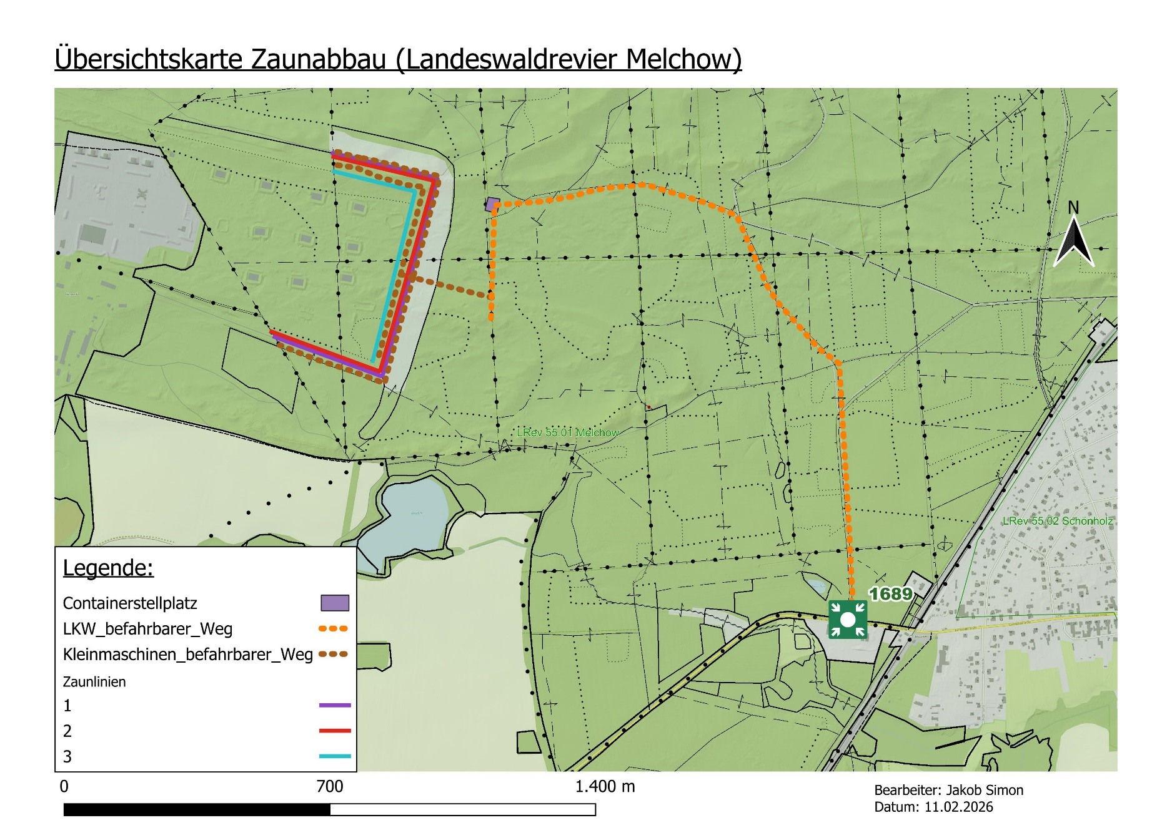
Landesbetrieb Forst Brandenburg | 2026
Forstbetrieb Chorin
Amt Chorin 11
16230 Chorin
Vergabenummer: LFB 2026-035500-23

Detailkarte
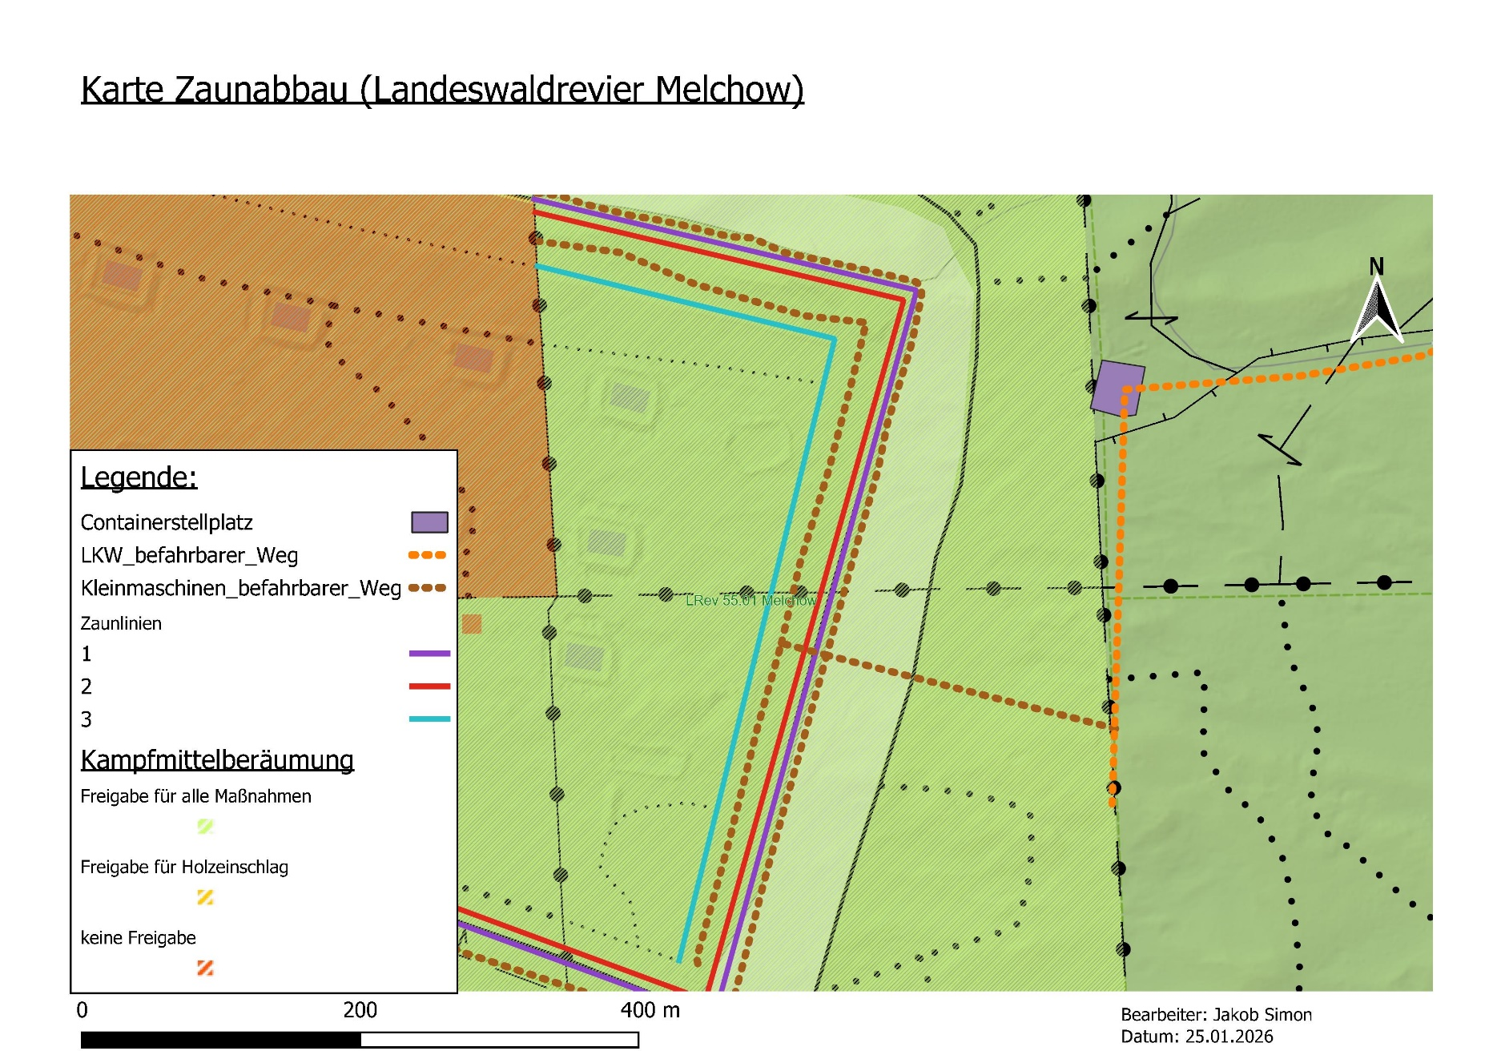
Landesbetrieb Forst Brandenburg | 2026
Forstbetrieb Chorin
Amt Chorin 11
16230 Chorin
Vergabenummer: LFB 2026-035500-23

verschiedene Zustände Pfosten
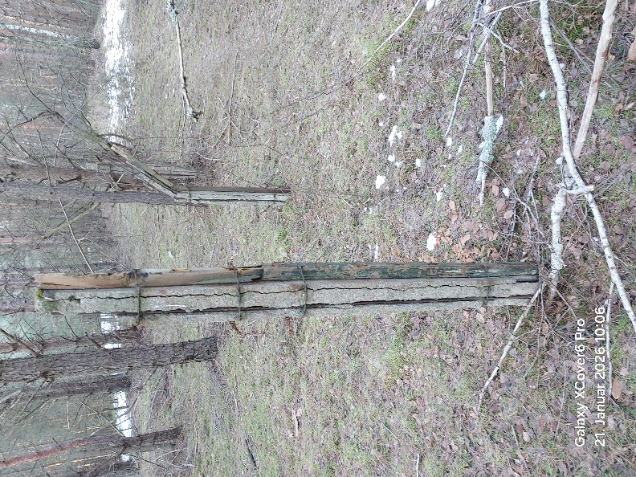
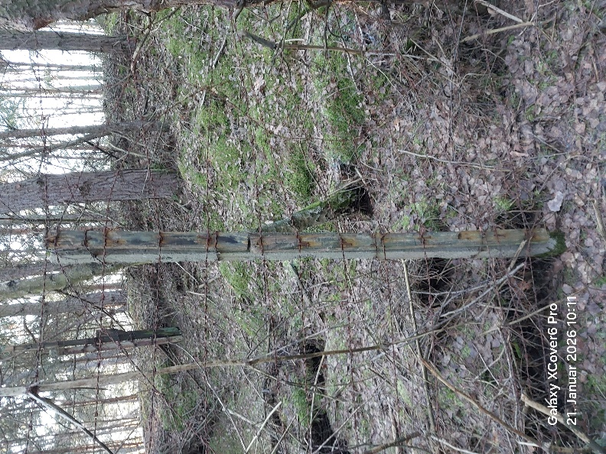
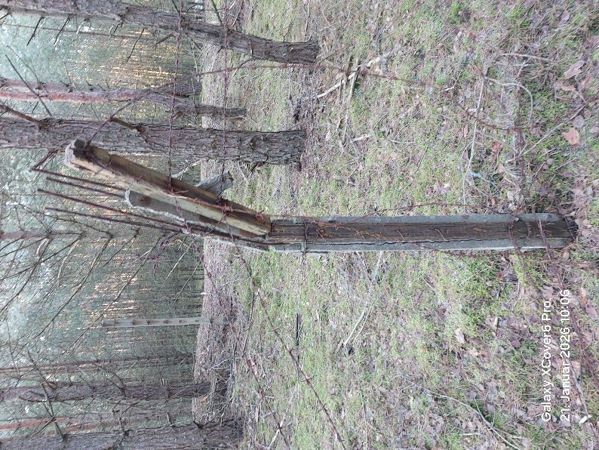
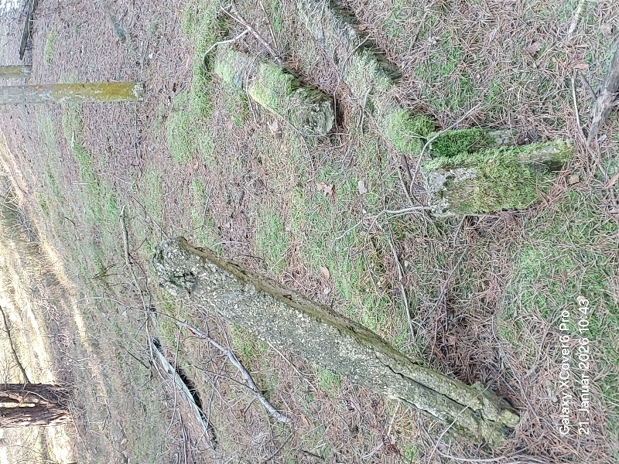
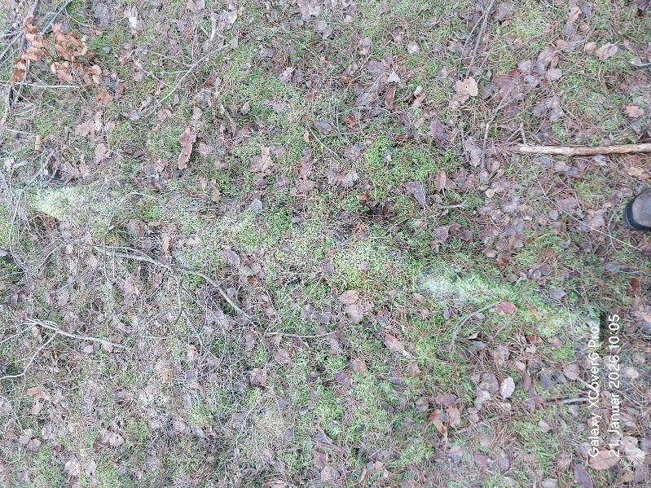

eingewachsener Zaun
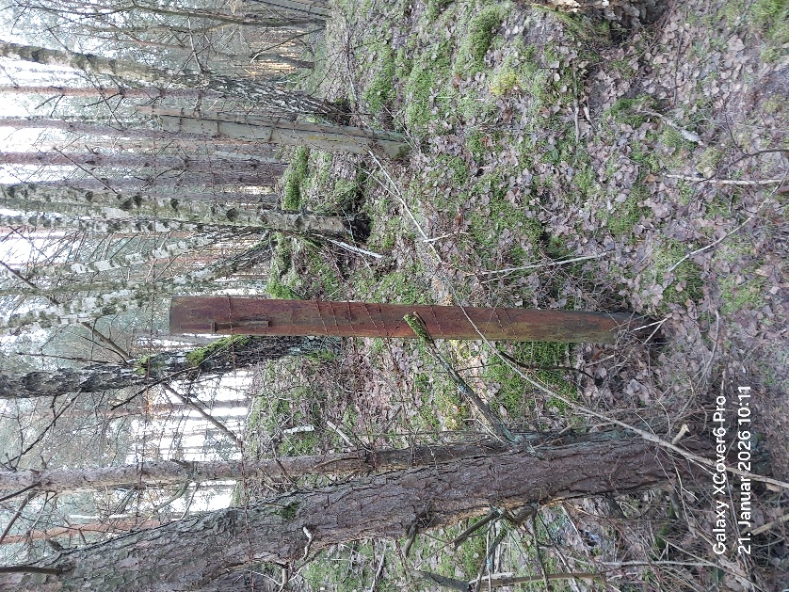
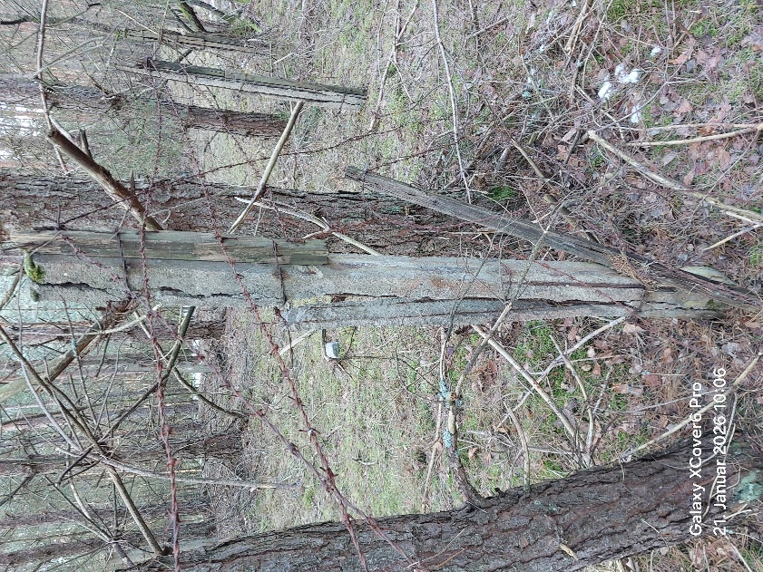

Zaunecke
